作成手順
特別養護老人ホーム入所申込者状況調査表の作成手順

１ 調査様式の太枠内に、福島県指定介護老人福祉施設（特別養護老人ホーム）の入所に係る指針
様式第３号 （指針第６の１）入所申込者一覧表のデータのうち、令和７年３月３１日までの
申込データを貼り付けてください。
なお貼り付け後、下記に該当の方は、データを削除ください。
①申込後、実際に入所した方。
②申込後、他特養に入所したことを把握している方。
③申込後、辞退した方。
④申込後、死亡したことを把握している方。
✼②、④について、把握している場合で結構ですので、改めての貴施設においての確認は不要です。
また介護度についても、申込時点の内容で結構です、改めて令和７年４月１日時点の確認は不要です。

２ 保険者チェック欄の確認
保険者チェック欄には、保険者番号に対応した市町村名が自動で表示されます。
なお、県外の市町村や、保険者番号に誤りがある場合は #N/Aと表示されます。
その際は、それぞれ下記のとおり対応をお願いします。
・県外市町村の場合→保険者チェック欄に市町村名を直接入力
・県内市町村の場合→保険者番号を修正（正しい番号は保険者番号シートを御確認ください。）
・保険者が不明の場合→不明と入力

※保険者チェック欄は保険者番号欄が文字列で入力されている場合は、
正しい番号が入力されていても#N/A表示になってしまいます。その際は、
①対象となるセルを範囲選択
②！マークをクリック
③「数値に変換する」をクリック とお試しください。（下記図参照）

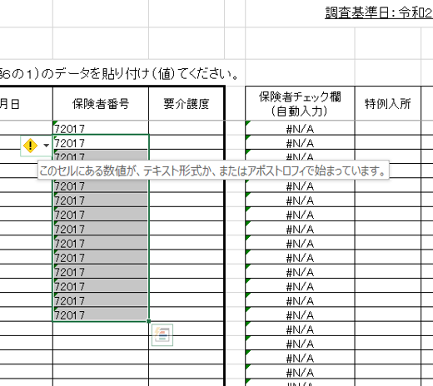
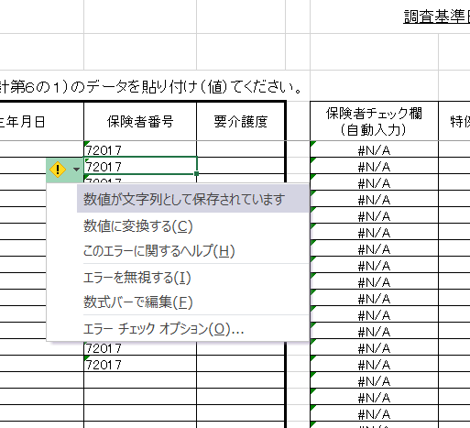

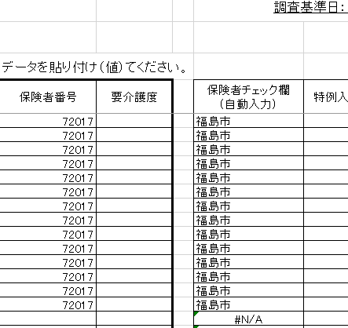

３ 特例入所欄に入力
要介護１・２の入所申込者で、特例入所に該当する場合は、特例入所欄に １ と入力してください。

４ 待機場所欄に入力
申込時点での待機場所をリストから選択し入力ください。

４ 補足事項
・介護保険被保険者番号の頭の0番は省略して差し支えありません。

